事業所基本情報
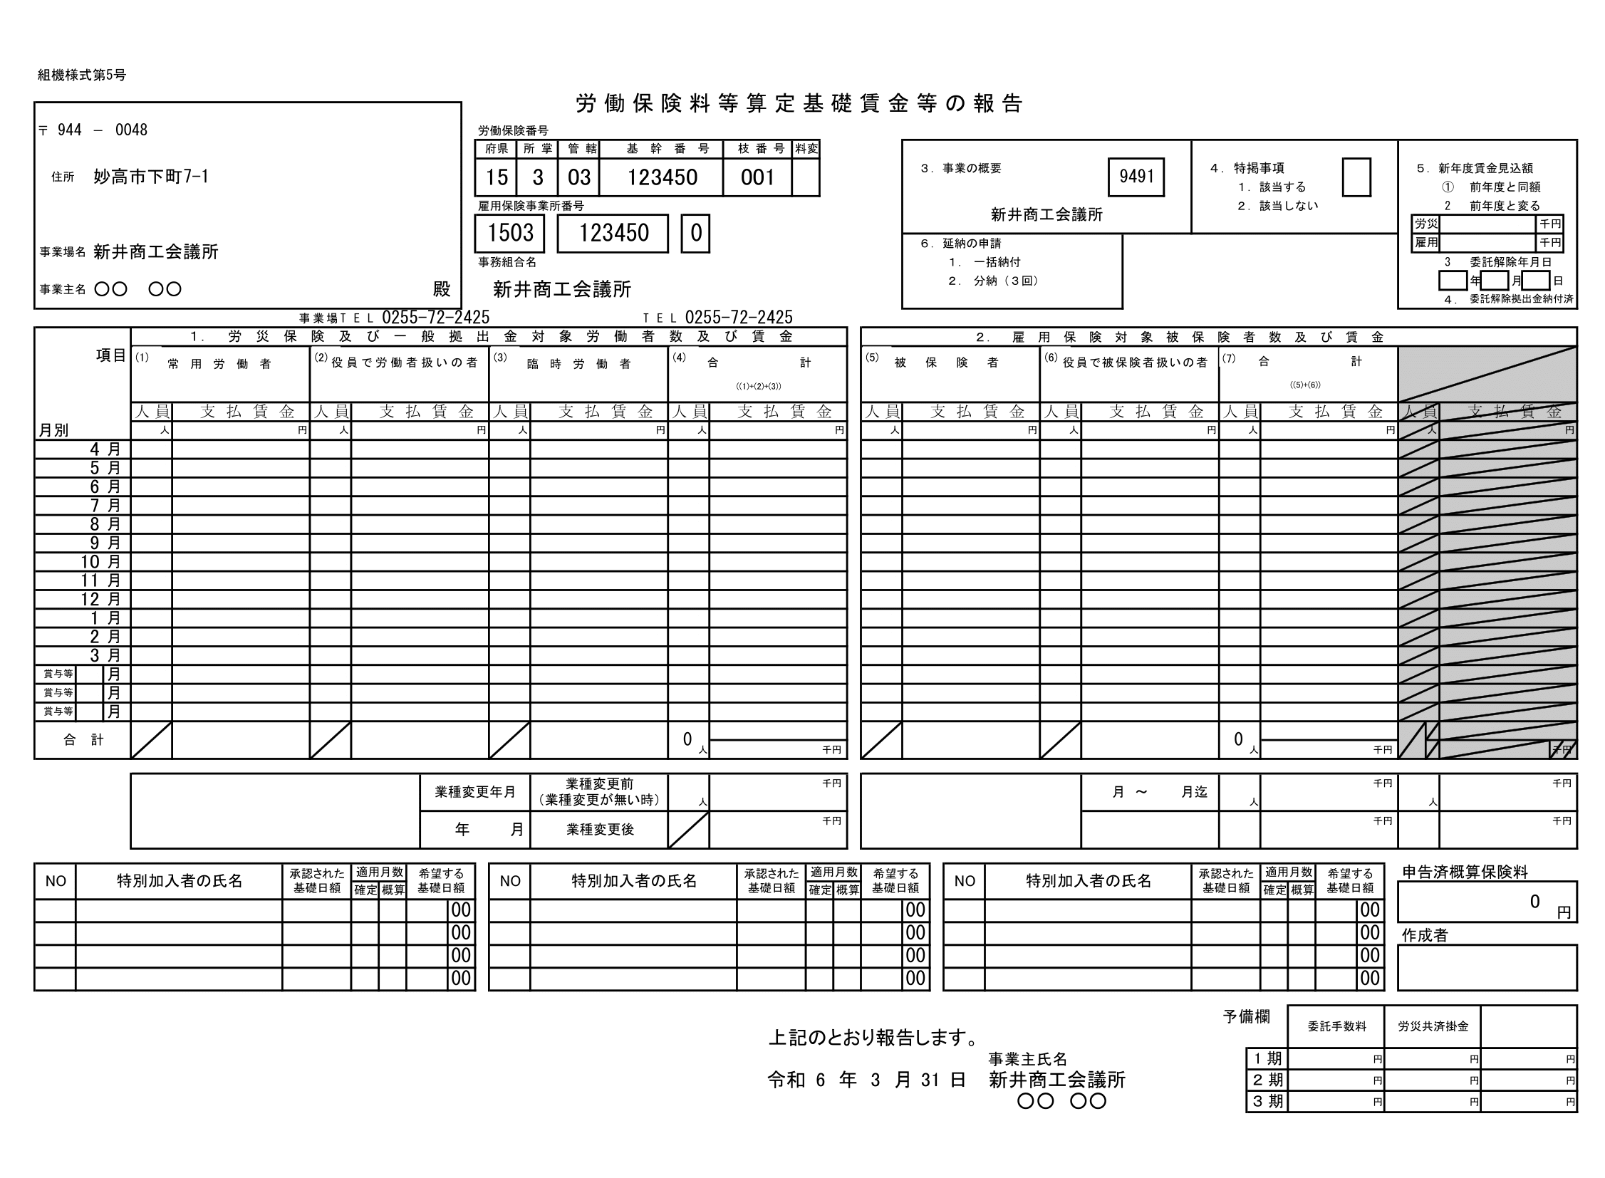
〒 |  | -

所在地
建物等

事業所名

代表者名

事業所TEL

労働保険番号 | 15 | 3 | 03

雇用保険番号 | 1503 |  | - | -

3.事業概要（番号）
事業概要（内容）

4.特掲事項

6.延納の申請

申告済概算保険料 |  |  |  | 対象となる事業所のみ記入
 |  |  |  | ※来年度支払予定賃金が大きく（半分以下または２倍以上）変わる場合は、その金額（年総額）を記入してください。
作成者 |  |  |  | 来年度賃金見込額 | 労災 |  | 千円
 |  |  |  |  | 雇用 |  | 千円

 |  |  |  | ※会議所への事務委託を解除（委託替え、廃業等）する場合、委託解除日をご記入ください。
 |  |  |  | 委託解除日 |  | 年 | 月 | 日

